B II 2 - j12 SH

Statistisches Amt
für Hamburg und Schleswig-Holstein

 | STATISTISCHE BERICHTE
 | Kennziffer: B II 2 - j/12 SH

Lehrerinnen und Lehrer in berufsbildenden Schulen
Schleswig-Holsteins im Schuljahr 2012/2013

 |  | Herausgegeben am: 10. Januar 2014

Inhaltsverzeichnis (S.3)
Inhaltsverzeichnis |  | Seite

Hinweise und Erläuterungen |  | 3

Tabellen

1. | Schulen insgesamt
1.1 | Lehrerinnen und Lehrer in berufsbildenden Schulen 2003/2004 - 2012/2013 | 5
1.2 | Erteilte Unterrichtsstunden in berufsbildenden Schulen 2003/2004- 2012/2013 | 6
1.3 | Lehrerinnen und Lehrer in berufsbildenden Schulen im Schuljahr 2012/2013 | 7
1.4 | Erteilte Unterrichtsstunden in berufsbildenden Schulen im Schuljahr 2012/2013 | 8

2. | Lehrerinnen und Lehrer nach Schulart, Alter und Geschlecht 2012/2013
2.1 | Vollzeitbeschäftigte Lehrerinnen und Lehrer (nach Rechtsstatus) | 9
2.2 | Teilzeitbeschäftigte Lehrerinnen und Lehrer (nach Rechtsstatus) | 10

3. | Ausländische Lehrerinnen und Lehrer nach Beschäftigungsumfang und Staatsangehörigkeit im Schuljahr 2012/2013 | 11

4. | Private Schulen
4.1 | Lehrer/-innen und erteilte Unterrichtsstunden im Schuljahr 2012/2013 | 12

5. | Lehrerinnen und Lehrer nach der Laufbahn im Schuljahr 2012/2013 | 13

Grafiken

1. | Anzahl der voll- und teilzeitbeschäftigten Lehrerinnen und Lehrer und ihrer erteilten Unterrichtsstunden in den Schuljahren 2003/2004 bis 2012/2013 | 4

2. | Vollzeitbeschäftigte Lehrerinnen und Lehrer in den Schuljahren 1992/1993, 2002/2003 und 2012/2013 nach Altersgruppen in % | 14

3. | Teilzeitbeschäftigte Lehrerinnen und Lehrer in den Schuljahren 1992/1993, 2002/2003 und 2012/2013 nach Altersgruppen in % | 14

4. | Voll- und teilzeitbeschäftigte Lehrerinnen und Lehrer im Schuljahr 2012/2013 nach Geschlecht | 15

Hinweise und Erläuterungen
Stichtag für die Erhebung an den Schulen war der 02.11.2012. Die Stunden beziehen sich jeweils auf den in der Erhebungswoche vom 29.10.2012 bis 03.11.2012 erteilten Unterricht.
Die anliegenden Tabellen des Berichtes enthalten eine Übersicht der erhobenen Daten. Tiefergehende Angaben können beim Statistischen Amt für Hamburg und Schleswig-Holstein angefordert werden.

Text + Grafik 1. (S.4)
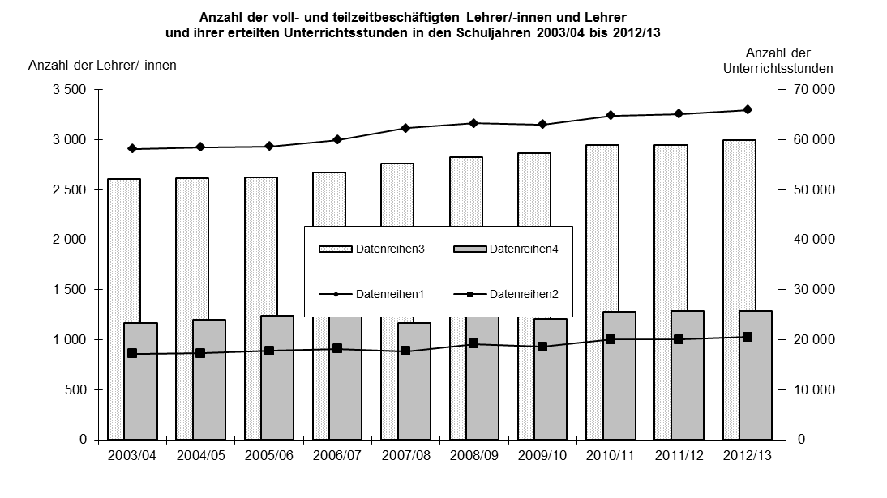
Im Schuljahr 2012/2013 erteilen 4 910 Lehrkräfte in öffentlichen und privaten berufsbildenden Schulen 91 151 Unter-richtsstunden. Dies sind 733 Stunden oder 0,8 Prozent mehr als im Vorjahr.
Die Zahl der Lehrerinnen und Lehrer in öffentlichen berufsbildenden Schulen ist um 8 gesunken und die Zahl der Unter-richtsstunden hat um 319 Stunden abgenommen. Die Beamtinnen und Beamten im Vorbereitungsdienst haben sich mit 244 gegenüber dem Vorjahr um 17 verringert.
Rund 61 Prozent der Lehrerinnen und Lehrer sind vollzeitbeschäftigt. Die Mehrheit aller Lehrkräfte, 78 Prozent, sind Beamte.

Diagramm 2.+3. (S.14)
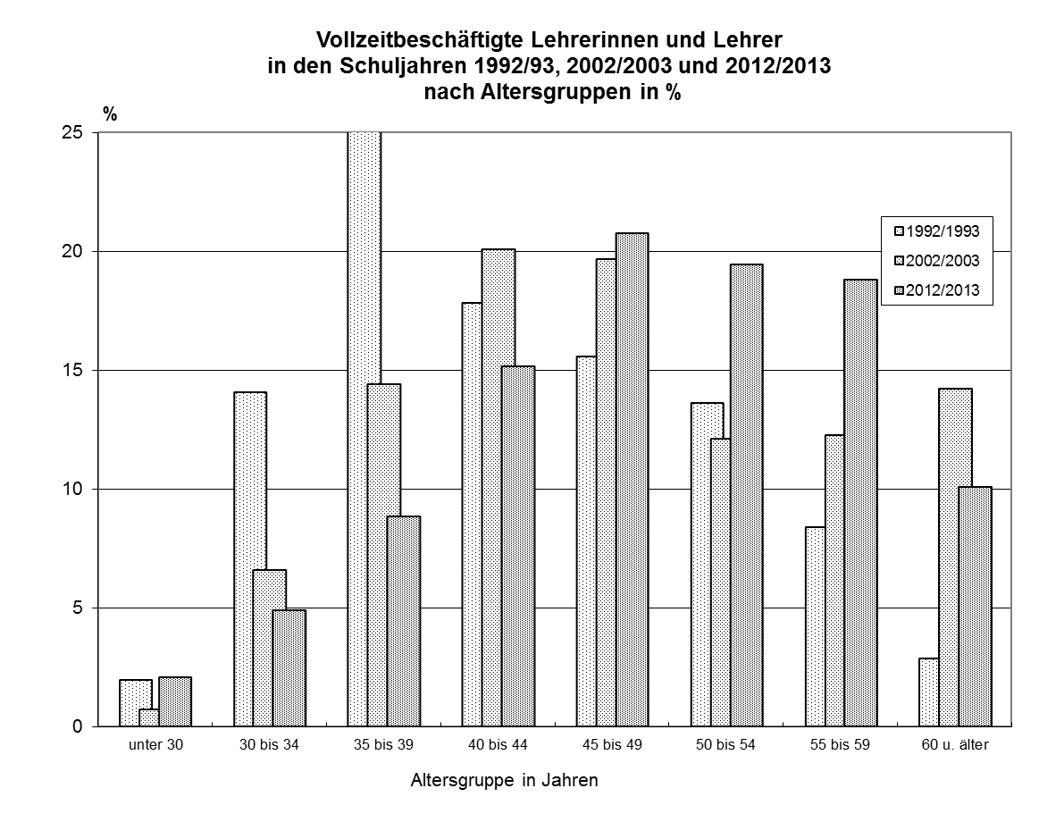

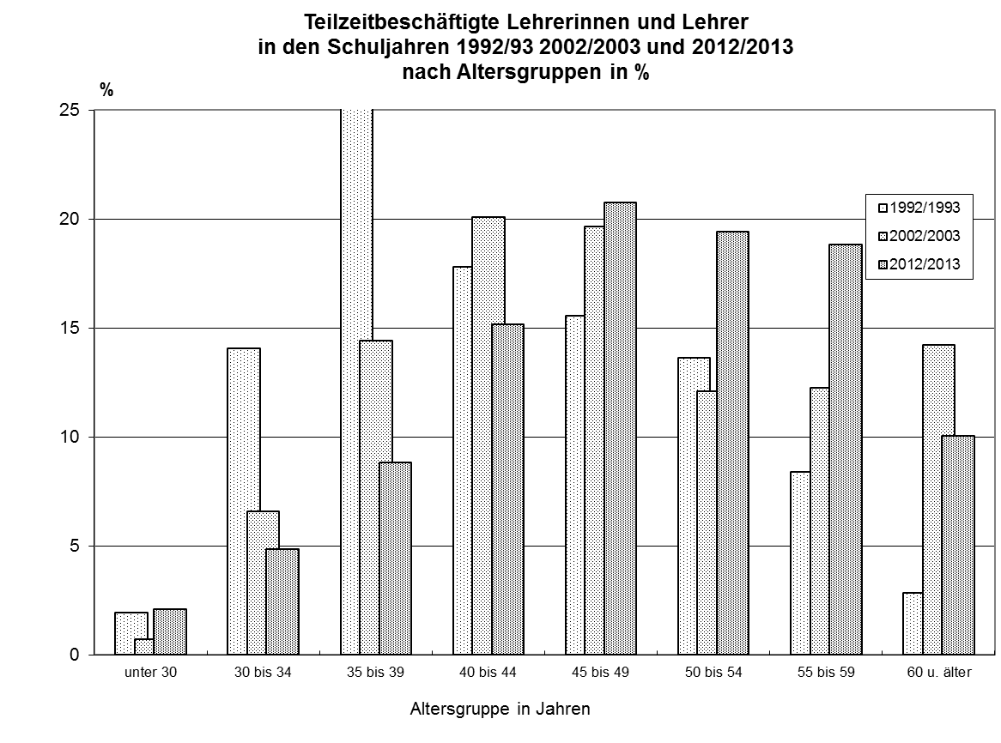

Diagramm 4.+5. (S.15)
